限度額適用認定証について
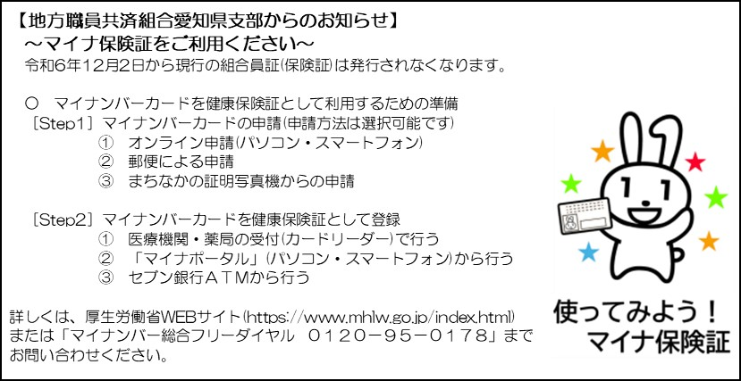
限度額適用認定証について
医療機関において高額な医療費(入院、手術、高額な薬剤の処方等)が発生した場合、通常であれば医療費総額の３割(70歳以上の方等は２割)を窓口負担していただくことになりますが、「限度額適用認定証」を提示した場合は、組合員の標準報酬月額に応じて計算した「高額療養費算定基準額」までの負担となり、「高額療養費算定基準額」を超えた分の医療費については支払う必要がなくなります。 なお、「限度額適用認定証」を提示しない場合は、医療費総額の３割(70歳以上の方等は２割)を負担していただき、後日、組合員の標準報酬月額に応じて計算した「高額療養費算定基準額」を超えた窓口負担分の医療費について、地方職員共済組合が高額療養費として組合員に支給します。(自動給付となり、申請等は必要ありません。) また、マイナ保険証を使用する場合は、マイナ保険証が限度額適用認定証としての機能を有しているため、限度額適用認定証を申請する必要はありません。

限度額適用認定証を使用しない場合 |  |  |  |  | 限度額適用認定証を使用した場合
 |  |  |  |  | (マイナ保険証を使用する場合を含む)
(組合員の標準報酬月額が28万円～50万円の場合) |  |  |  |  | (組合員の標準報酬月額が28万円～50万円の場合)

受診時 |  |  |  |  | 受診時
医療機関
提示
医療機関
提示
組合員証
組合員証
限度額適用
認定証

 |  | (組合員証のみ提示) |  |  |  | (組合員証及び限度額適用認定証を提示)

支払
支払
受診後 |  |  |  |  | 受診後
 |  | 医療費総額： 320,000円 |  |  |  | 医療費総額： 320,000円
 |  | 窓口負担額_3割： 96,000円 |  |  |  | (本来の)窓口負担額_3割： 96,000円
 |  |  |  |  |  | 高額療養費算定基準額： 80,630円
 |  |  |  |  |  | (本来の窓口負担額より15,370円低い支払額になりました。高額療養費の現物支給)
後日 |  |  |  |  | 後日
共済組合等
給付
組合員
共済組合等
給付
組合員
 |  |  | 窓口負担額： 96,000円 |  |  |  | 窓口負担額： 80,630円
 |  |  | 給付金： 81,770円 |  |  |  | 給付金： 66,400円
 |  |  | 差引： 14,230円 |  |  |  | 差引： 14,230円
 |  |  |  | 【限度額適用認定証を使用しても、しなくても差引(医療費の最終負担額)に違いはありません。】 |  |  |  | 【限度額適用認定証を使用しても、しなくても差引(医療費の最終負担額)に違いはありません。】

(参考) 給付金の内訳 |  |  |  |  | (参考) 給付金の内訳
高額療養費： 15,370円 |  |  |  |  | 高額療養費： 0円
一部負担金払戻金(又は家族療養費)： 55,600円 |  |  |  |  | 一部負担金払戻金(又は家族療養費)： 55,600円
医療費補助金(互助会)： 10,800円 |  |  |  |  | 医療費補助金(互助会)： 10,800円
医療費補助金(互助会)： 81,770円 |  |  |  |  | 医療費補助金(互助会)： 66,400円

限度額適用認定証の申請方法
限度額適用認定申請書に必要事項を記入し、総務事務センター(愛知県 人事局 総務事務管理課)へ提出してください。 (地方職員共済組合及び愛知県競馬組合の職員については、地方職員共済組合愛知県支部に直接提出してください。)

 | 【作成された「限度額適用認定証」の郵送を希望される方は、お手数をおかけしますが、返信用封筒に郵便料金(定形25g以内)分の切手を貼り、限度額適用認定申請書にホチキス留めしたうえで申請してください。】

限度額適用認定申請書の有効期限は、「申請月の初日」から「申請月の初日以降で最初の8月31日」までとなります。

有効期限が到来した限度額適用認定申請書については、必ず返納してください。

マイナ保険証を使用する場合は、マイナ保険証が限度額適用認定証としての機能を有しているため、限度額適用認定証を申請する必要はありません。

限度額適用認定申請書_例
記入例
 |  |  |  |  | 昭和 | 平成 | 令和 |  | 限度額適用認定申請書
マイナンバーカードを健康保険証として利用する場合、 「限度額適用認定証」を提示する必要はありません。
所属所コード |  |  |  | BD102 |  |  |  |  |  |  | 所属所名 (派遣先名) |  |  | 職員厚生課 |  |  |  |  |  |  | 連絡先 |  |  | 052-954-6035
 |  |  |  |  |  |  |  |  |  |  |  |  |  |  |  |  |  |  |  |  | 県庁内線等 |  |  | 2089
組合員番号 |  |  |  | 9999999 |  |  |  |  |  |  | カナ |  |  | ｱｲﾁ ﾀﾛｳ |  |  |  |  |  |  | 生年月日 |  |  | 昭和 | 50 |  | 年 | 12 | 月 | 25 |  | 日
 |  |  |  |  |  |  |  |  |  |  | 氏名 |  |  | 愛知 太郎 |  |  |  |  |  |  | 性別
現住所 |  |  |  | 〒 |  | 460 |  |  |  | － |  | 0001 |  |  |  |  | ← 郵便番号は必ず記入してください。
標準報酬月額が分からない場合は、空欄のままにしてください。
 |  |  |  | 愛知県名古屋市中区三の丸 |  |  |  |  |  |  |  |  |  |  |  |  | ●丁目●番●号 三の丸マンション●●●号
標準報酬月額 |  |  |  | 530,000 |  |  |  |  |  |  |  |  | 円 |  | (申請日の属する月の前月の標準報酬月額を記入してください。)

組合員本人について、市町村民税非課税者の場合は、提出する様式が異なりますので支部事務局までお問い合わせください。
今回、限度額適用認定申請書を提出するに当たり、療養のあった月の属する年度(当該療養のあった月が4月から7月までの場合にあっては前年度)における組合員の市町村民税の区分

組合員本人の限度額適用認定証が必要な場合は「組合員本人」に✔を記入し、被扶養者の限度額適用認定証が必要な場合は「組合員の被扶養者」に✔を記入し、氏名等を記入してください。。
【限度額適用認定証が必要な方に関する事項を記入してください。】
適用対象者

 |  |  |  |  |  | カナ |  |  |  | ｱｲﾁ ﾊﾅｺ |  |  |  |  |  |  |  |  |  |  | 生年月日 |  |  | 昭和 | 53 |  | 年 | 10 | 月 | 25 |  | 日
 |  |  |  |  |  | 氏名 |  |  |  | 愛知 花子 |  |  |  |  |  |  |  |  |  |  | 続柄 |  |  | 妻 |  |  |  |  |  |  | 02
 |  |  |  |  |  | 現住所
 |  |  |  |  |  |  |  |  |  | 〒 |  |  |  |  | － |  |  |  |  | ← 郵便番号は必ず記入してください。

【入院の場合は入院(予定)日、外来受診の場合は外来受診(予定)日を記入してください。】
入院(予定)日又は 外来受診(予定)日 |  |  |  |  |  |  |  |  |  | 令和 |  | ●● | 年 | ●● |  | 月 | ●● |  | 日

上記のとおり申請しますので、限度額適用認定証を発行してください。
地方職員共済組合愛知県支部長 殿 |  |  |  |  |  |  |  |  |  |  |  |  |  |  |  |  |  |  |  |  |  | 支部受付年月日 |  |  |  |  | センター受付年月日

 |  | 令和 | ●● |  | 年 | ●● |  | 月 | ●● |  | 日

 |  |  |  |  | 組合員氏名 |  |  |  |  | 愛知 太郎

［注意事項］ 本申請書の提出先は｢総務事務センター｣となります。 なお、県職員以外の組合員(地方職員共済組合又は愛知県競馬組合の職員)については、地方職員共済組合 愛知県支部へ直接提出してください。
 |  |  |  |  |  |  |  |  |  |  |  |  |  |  |  |  |  | 標準報酬月額 |  |  |  |  | 適用区分 |  |  | 発行年月
 |  |  |  |  |  |  |  |  |  |  |  |  |  |  |  |  |  |  |  |  |  | 円 |  |  |  | 令和 |  |  | 年 |  |  | 月
地方職員共済組合愛知県支部使用欄 |  |  |  |  |  |  |  |  |  |  |  |  |  |  |  | → |  | システム登録 |  |  |  |  |  |  | 備考

夫 | 01
妻 | 02
配偶者の子 | 10
長男 | 11
二男 | 12
三男 | 13
四男 | 14
五男 | 15
六男 | 16
七男 | 17
八男 | 18
九男以上 | 19
養子 | 20
長女 | 21
二女 | 22
三女 | 23
四女 | 24
五女 | 25
六女 | 26
七女 | 27
八女 | 28
九女以上 | 29
父 | 31
養父 | 32
義父 | 33
母 | 41
養母 | 42
義母 | 43
兄 | 51
弟 | 52
祖父 | 53
義兄 | 54
義弟 | 55
義祖父 | 56
孫 | 57
姉 | 61
妹 | 62
祖母 | 63
義姉 | 64
義妹 | 65
義祖母 | 66
配偶者の孫 | 67
曾祖父 | 71
伯父・叔父 | 72
甥 | 73
義曾祖父 | 74
義伯父・義叔父 | 75
義甥 | 76
曾孫 | 77
相祖母 | 81
伯母・叔母 | 82
姪 | 83
義曾祖母 | 84
義伯母・義叔母 | 85
義姪 | 86
配偶者の曾孫 | 87
子の配偶者 | 90
孫の配偶者 | 91
兄弟姉妹の配偶者 | 92
甥姪の配偶者 | 93
曾孫の配偶者 | 94
叔(伯)父の配偶者 | 95
叔(伯)母の配偶者 | 96
その他 | 99

